Дефект Касымов
Название | Предупреждение о неправильно введёном пароле
№ дефекта | 1 | № тест-кейса | 1
Проект | MATH PROJECT | Компонент | Регистрация
Статус | Opened | Номер версии | Номер версии из GIT
Важность: | Minor | Приоритет: | Medium

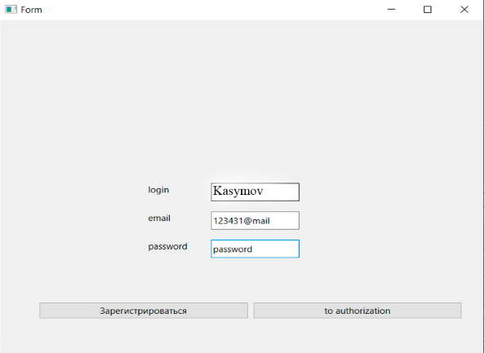
Назначен на | Касымов Эмин | Автор | Касымов Эмин
Описание | Шаги воспроизведения 1. Перейти к окну авторизации 2. Ввести корректный логин 3. Ввести некорретный пароль Ожидаемый результат: Появление диалогового окна 'Введён неверный пароль' Наблюдаемый результат: не происходит авторизации пользователя и переход к главному окну
Вложения

